Hoja 1
Tareas | Fecha | 2021-11-08

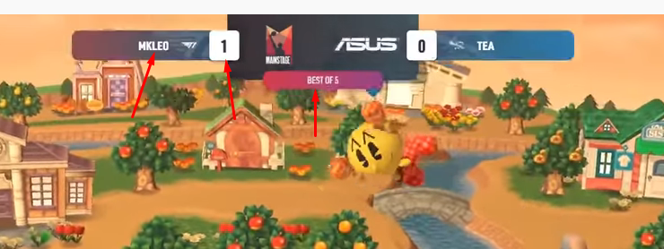
Imagenes de ilustrator (Mokun)
Construir html basado en https://www.youtube.com/watch?v=Chfh2j1a5a8&ab_channel=BeyondtheSummit-Smash (mike)
Implementar en el layout de stream en el fronthead

